基础规则
设计目的

 | 通过收集玩家反馈的建议来进一步优化游戏

规则说明

 | 1.活动条件
 | 1.1参与等级：角色等级达到30级

 | 2.活动内容
 | 2.1意见反馈
 | 2.1.1玩家可通过设置界面进入意见反馈，在相应的文本框中填写建议并提交
 | 2.1.2玩家意见反馈有字数限制，不超过200字

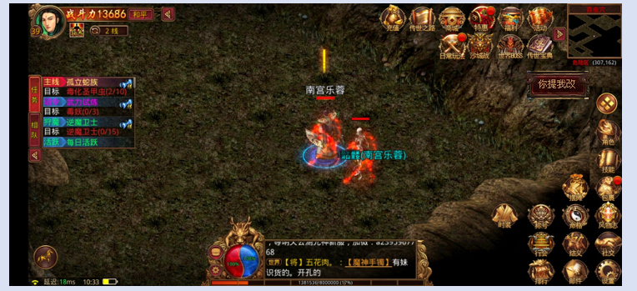
 | 3.界面说明
 | 3.1活动入口：通过主界面右侧的“你提我改”按钮进入

 | 3.2 你提我改
 | 3.2.1中间显示文本框，下方显示提交按钮
 | 3.2.3当玩家未输入文字时文本框显示提示信息，输入信息时提示信息消息并显示玩家输入消息
 | 3.2.4点击关闭按钮退出你提我改界面，点击提交提交意见并退出意见反馈建议

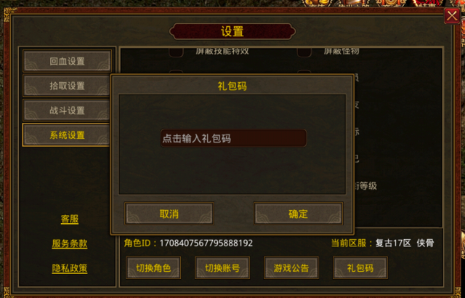
你提我改
点击输入反馈建议

提交

 | 3.3 意见提交
 | 3.3.1玩家提交意见后会有感谢消息弹出，持续一秒
您的建议已收到，我们会认真处理，感谢您的反馈！

